Rule
Là tính năng dẫn user về link Fanpage tương ứng khi đang ở trong game
User thị trường nào sẽ dẫn về Page đó.
Kéo User về fanpage, nắm các thông tin, tương tác cùng cộng đồng
LIKE FANPAGE

Rule

Chia làm 2 tập User:
1. New User:
Khi User chơi game và up Lv X, trên vườn nhà sẽ xuất hiện NPC Jack cầm bảng biểu tượng Facebook kèm quà tặng tặng 1 ít kim cương, để user có động lực touch vào
User touch vào sẽ có pop up
- Trường hợp User chọn option "LIKE NOW" dẫn vào fanpage, hệ thống tự động cộng kim cương, có anim icon kim cương bay lên và cộng vào thanh bar, đồng thời mở web dẫn ra thẳng fanpage
NPC tự động biến mất khỏi vườn nhà
- Trường hợp User chọn "LATER", tự động đóng pop up và NPC vẫn tồn tại cho đến khi USer chọn dẫn ra fanpage hoặc up level theo data
2. Loyal User: User đã qua Lv newbie quy định
NPC Jack mặc định xuất hiện trên vườn nhà
- Trường hợp User chọn option "LIKE NOW" dẫn vào fanpage, hệ thống tự động cộng kim cương, có anim icon kim cương bay lên và cộng vào thanh bar, đồng thời mở web dẫn ra thẳng fanpage
NPC tự động biến mất khỏi vườn nhà
- Trường hợp User chọn "LATER", tự động đóng pop up và NPC sẽ đứng trên vườn trong 1 khoảng thời gian (Duration), nếu user vẫn không chọn "THÍCH", NPC sẽ tự động biến mất
Sau đó cứ random x - y ngày, NPC sẽ xuất hiện lại, cho đến khi nào User chọn THÍCH
=> NPC không tồn tại quá lâu, nhưng vẫn XUẤT HIỆN LẠI VÀO NHỮNG thời điểm mà user thực sự cần thiết.

Cho NPC Jack đứng ngay trước nhà thành tựu, tay cầm bảng có biểu tượng LIKE của facebook + quà
Jack mặt tươi cười, cầm bảng vẫy vẫy, mời gọi User.

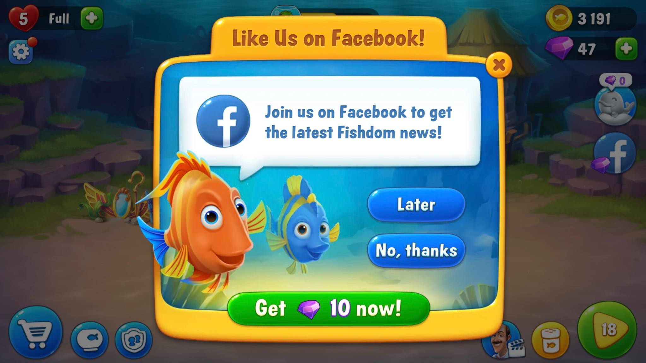

Pop up có các nội dung sau, tương tự pop up bên cạnh:
- Dòng Desc để GD tự điền vào
- 2 button
THÍCH NGAY
=> Button gắn kèm số kim cương User sẽ nhận được
ĐỂ SAU

